3월
● [2023년 3월] 에덴장애인종합복지관 식단표 ●

 | 월 | 화 | 수 | 목 | 금
 |  |  | 1 | 2 | 3
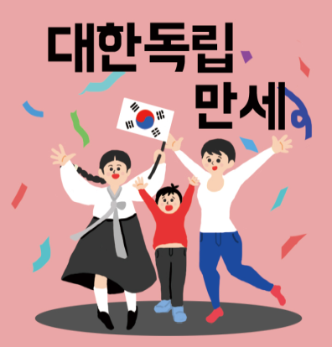
점심 |  |  |  | 잡곡밥 | 잡곡밥
 |  |  |  | 근대된장국 | 북어계란국
 |  |  |  | 찜닭 | 돈육김치볶음
 |  |  |  | 단호박샐러드 | 온두부
 |  |  |  | 콩나물무침 | 파래김&달래장
 |  |  |  | 포기김치 | 깍두기
열량 |  |  |  | 556 | 505
 | 6 | 7 | 8 | 9 | 10
점심 | 잡곡밥 | 잡곡밥 | 봄나물비빔밥 | 잡곡밥 | 잡곡밥
 | 콩나물국 | 감자양파국 | 미소장국 | 순살감자탕 | 미역국
 | 오징어제육불고기 | 순대야채볶음 | 계란후라이 | 두부강정 | 소고기당면불고기
 | 연근흑임자샐러드 | 호박채전 | 비엔나피망볶음 | 미역줄기볶음 | 감자양념조림
 | 부추양파무침 | 브로컬리&초장 | 요구르트 | 오이고추쌈장무침 | 세발나물무침
 | 포기김치 | 포기김치 | 포기김치 | 포기김치 | 포기김치
열량 | 553 | 525 | 555 | 555 | 595
 | 13 | 14 | 15 | 16 | 17
점심 | 잡곡밥 | 잡곡밥 | 김가루주먹밥 | 잡곡밥 | 잡곡밥
 | 부대찌개 | 얼갈이된장국 | 꼬치어묵국 | 두부된장찌개 | 물만두계란국
 | 동그랑땡전 | 치킨까스&소스 | 국물떡볶이 | 고등어무조림 | 골뱅이무침&소면
 | 도토리묵&양념장 | 모듬콩조림 | 당면군만두 | 소시지전 | 볼어묵곤약조림
 | 돌나물무침 | 치커리유자청무침 | 단무지 | 톳초장무침 | 김구이
 | 포기김치 | 포기김치 | 포기김치 | 포기김치 | 포기김치
열량 | 544 | 559 | 599 | 520 | 533
 | 20 | 21 | 22 | 23 | 24
점심 | 잡곡밥 | 잡곡밥 | 굴소스해물볶음밥 | 잡곡밥 | 잡곡밥
 | 미역국 | 근대된장국 | 계란파국 | 미역국 | 미역국
 | 모듬장조림 | 돈육두루치기 | 돈육강정 | 닭갈비 | 함박스테이크&소스
 | 브로컬리맛살볶음 | 미니새송이조림 | 마카로니샐러드 | 비빔막국수 | 양상추샐러드
 | 무생채 | 콩나물무침 | 오복지무침 | 연근조림 | 오이지무침
 | 포기김치 | 포기김치 | 포기김치 | 포기김치 | 포기김치
열량 | 511 | 505 | 599 | 557 | 558
 | 27 | 28 | 29 | 30 | 31
점심 | 잡곡밥 | 잡곡밥 | 떡만두국 | 잡곡밥 | 잡곡밥
 | 모듬어묵국 | 시래기된장국 | 추가밥 | 육개장 | 콩나물국
 | 미트볼데리야끼조림 | 닭볶음탕 | 고기산적야채볶음 | 오징어초무침 | 돈육단호박찜
 | 실곤약야채무침 | 천사채샐러드 | 새송이버섯구이 | 쑥전 | 어묵야채볶음
 | 콘샐러드 | 해초샐러드 | 고추지무침 | 숙주당근무침 | 마늘쫑무침
 | 포기김치 | 포기김치 | 포기김치 | 포기김치 | 포기김치
열량 | 535 | 557 | 529 | 517 | 554
◆ 성인 남자 1일 에너지 권장량은 1일 2,400kcal, 여자 에너지 권장량은 1일 2,000kcal입니다. (한국인영양섭취기준, 2005년 한국영양학회) ◆ 중식을 통해서 1일 에너지 권장량의 약 30%를 충족시키는 것을 목표로 합니다. ◆ 원산지 : 돼지고기(국내산), 쇠고기(호주산), 닭고기(국내산), 쌀(국내산), 김치(국내산) ◆ 식단표 작성 : 청밀 영양사 심혜영 에덴장애인종합복지관

